Worksheet
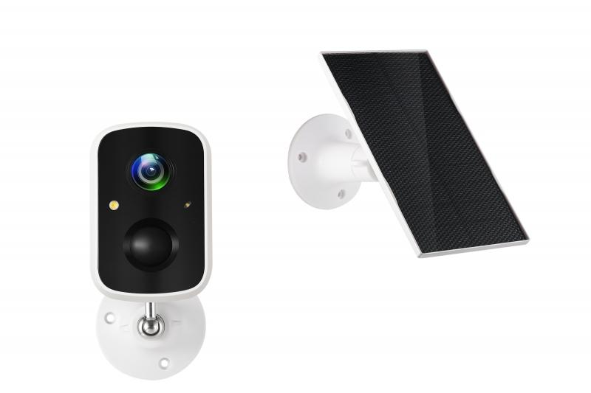
Technaxx Solar Outdoor IP-Kamera TX-244

Artikelnummer | 5070 |  | VE | 24
EAN | 4260358125893 |  | Stück pro Palette | 432
Zollnummer | 85258900 |  | Lagen Pro Palette | 3

Abmessungen - Artikel
Länge(cm) | Breite(cm) | Höhe(cm) | Gewicht(g)
8.7 | 5.7 | 5.5 | 218

Abmessungen - Artikelverpackung
Länge(cm) | Breite(cm) | Höhe(cm) | Leergewicht(g) | Gewicht(g) Artikel+Verpackung
16.2 | 11.3 | 11 | 82 | 672

Abmessungen - VE Karton (Masterkarton)
Länge(cm) | Breite(cm) | Höhe(cm) | Gewicht(g)
47.5 | 34 | 35.2 | 16800

Verpackung - Bestandteile
Rest Zubehör (g) | Papier/Pappe (g) | Styropor (g) | Kunstst. Hohlkörper(g) | Kunstst. Folien(g) | Materialverbunde (g)
132 | 79 | 0 | 34 | 5 | 0

Batterie- / Akkuinformationen
Batterie-benötigt | Batterie enthalten | Batterie-Typ | Batterie-System(Art)
Ja | Ja | Akku | LiPoly - Lithium-Polymer-Akku
Anzahl(stk.) | Gewicht/Stk.(g) | Energiedichte(WH/Kg) | Leistung(WH)
1 | 93 | 206.88 | 19.24

Lithium Baterie
Energiegehalt | Gewicht (Kg)
5.2 | 93

Weiterführende Informationen
Technaxx Reseller Portal

